การตั้งจุดตรวจ
ผลการดำเนินงานในการตั้งจุดตรวจ จุดสกัด สถานีตำรวจภูธรพยุหะคีรี ประจำเดือน มีนาคม 2569
เดือน/ปี | จำนวนตั้งจุด | จำนวนการเรียกตรวจ | พบกระทำความผิด | จำนวนออกใบสั่ง | ไม่พบการกระทำผิด | ว่ากล่าว ตักเตือน
 |  | (ราย) | (ราย) | เปรียบเทียบปรับ (ราย) | (ราย) | (ราย)
มีนาคม 2569 | 16 | 79 | 34 | 25 | 45 | 9

รวม | 16 | 79 | 34 | 25 | 45 | 9

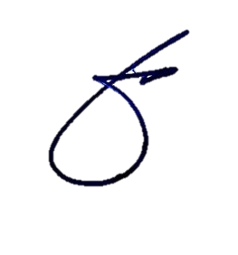
 |  |  |  |  | ข้อมูล ณ วันที่ 31 มี.ค. 2569
 |  |  | พ.ต.อ.
 |  |  | (พิทยากร เพชรรัตน์)
 |  |  | ผกก.สภ.พยุหะคีรี

